상품제안서
[iLAB] 아이랩 버티컬 듀얼 무선 가습기 | 상품코드: F29806

 |  |  |  |  |  |  | 02-412-0044 | www.easy1.co.kr
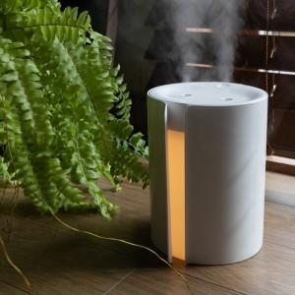

【상세/제작정보】 | * 컬러 : 화이트 * 배터리 용량 : 1200mAh * 수조 용량 : 800ml * 규격 : 110 x 125 x 141 mm * 분무량 : 약 50~80ml / h * 재질 : ABS 외 * 무선 사용시간 : 약 2시간 / 충전시간 : 약 3시간 * 정격전압 : 5V 1.2A / 소비전력 : 5W * 구성품 : 본품 1, 충전 케이블 1, 추가 필터 2 * KC 전파적합등록필증 : R-R-iLc-iLAB-H800 * KC 안전인증 : XU101401-18001A

【인쇄/포장옵션】 | 레이저, 개별인쇄 / 개별 종이케이스

【공급단가】 | 수량 | 50~ | 100~ | 500~ | 1,000~ | 2,000~
*VAT별도 | 단가 | 17,500원 | 17,220원 | 16,800원 | 16,380원 | 16,100원

【상품 URL】 | http://www.easy1.co.kr/src/goods_detail.php?gdno=29806

